Sheet1
(駐 車） |  |  |  |  | 申請日： | 年 月 日

わくわくパーククリエイト株式会社 運営部 様

大阪市立長居ユースホステル
所 長 杉田 亮

中央駐車場の 駐車 使用許可について

貴施設駐車場の利用につきまして、当施設利用者より申請がありました。
つきましては、下記について許可いただきますようお願いいたします。

記 |  |  |  |  |  |  | 申請日
 |  |  |  |  | 管理№ |  | 管理№
利用期間 | 年 月 日 |  | ～ |  | 年 月 日 |  | 団体名
／ | 入庫時間 | ： |  |  |  |  | 担当者名
／ | 出庫時間 | ： |  |  | 入庫時間 | ： | 携帯番号
／ | 出庫時間 | ： |  |  | 入庫時間 | ： | 到着日
／ | 出庫時間 | ： |  |  | 入庫時間 | ： | 出発日
／ | 出庫時間 | ： |  |  | 入庫時間 | ： | 初日
／ | 出庫時間 | ： |  |  | 入庫時間 | ： | 入庫時間1
／ | 出庫時間 | ： |  |  |  |  | 2日目
利用団体名 | 団体名 |  |  |  |  |  | 出庫時間1
 | 担当者名 |  |  |  | 携帯TEL |  | 入庫時間2
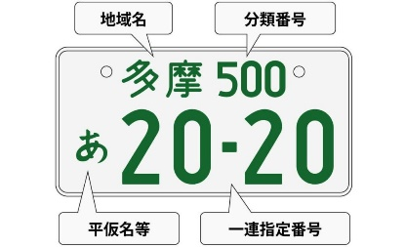
車種 | マイクロバス |  |  | 台 | 車両№等記入欄 （見本） |  | 3日目
 | 大型バス |  |  | 台 |  |  | 出庫時間2
 | 中型バス |  |  | 台 |  |  | 入庫時間3
バス会社名 | スクールバスやレンタカーは無記入でＯＫです |  |  |  |  |  | 4日目
備考 |  |  |  |  |  |  | 出庫時間3

 | 大阪市立長居ユースホステル |  |  |  | TEL：06-6699-5631 |  | 出庫時間4
 | nagai@osaka-yha.or.jp |  |  |  | FAX：06-6699-5644 |  | 入庫時間5
 |  |  |  |  |  |  | 6日目
 |  |  |  |  |  |  | 出庫時間5
 |  |  |  |  |  |  | 入庫時間6
 |  |  |  |  |  |  | 7日目
 |  |  |  |  |  |  | 出庫時間6
 |  |  |  |  |  |  | 車種1
 |  |  |  |  |  |  | 台数1
 |  |  |  |  |  |  | 車種2
 |  |  |  |  |  |  | 台数2
 |  |  |  |  |  |  | 車種3
 |  |  |  |  |  |  | 台数3
 |  |  |  |  |  |  | バス会社名
 |  |  |  |  |  |  | 備考
 |  |  |  |  |  |  | 券使用
 |  |  |  |  |  |  | 券残数

